Sheet1

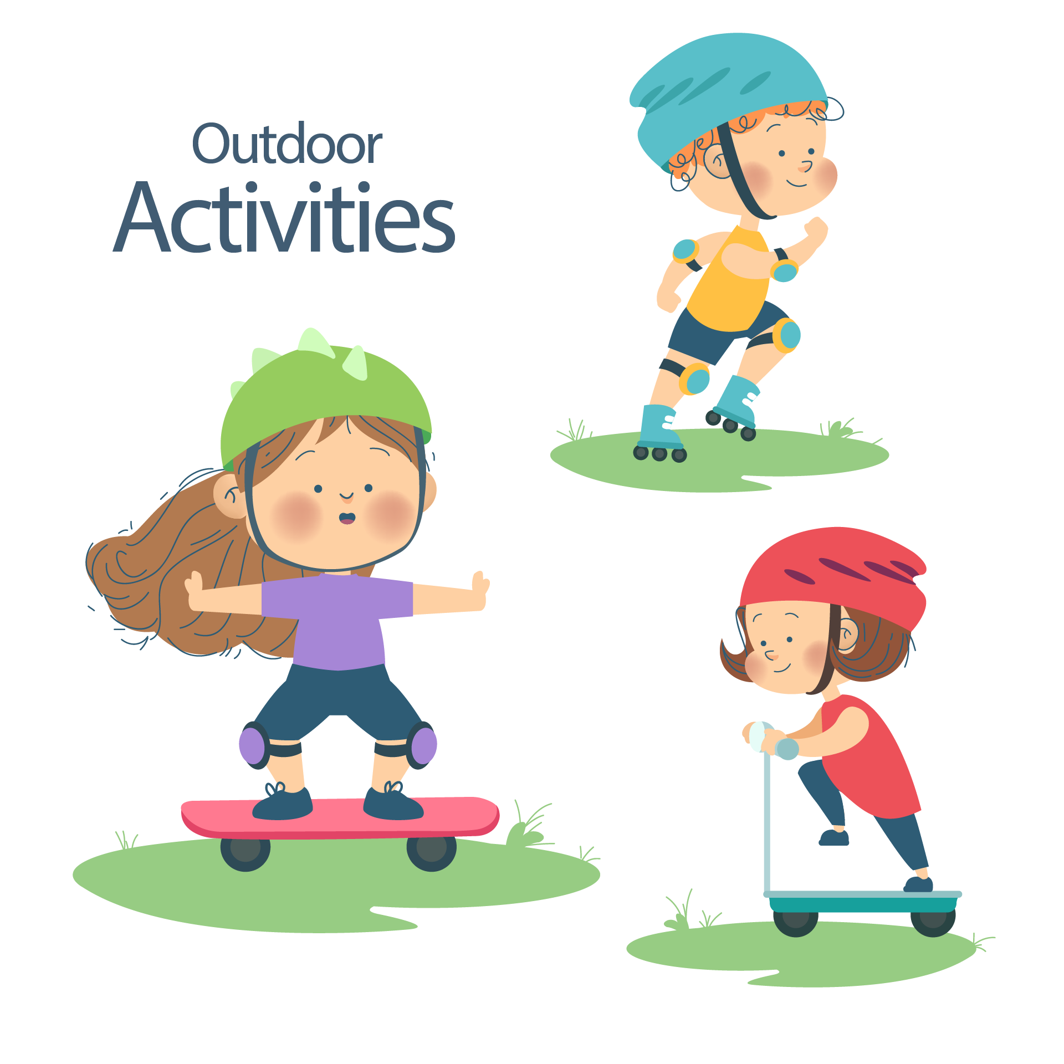

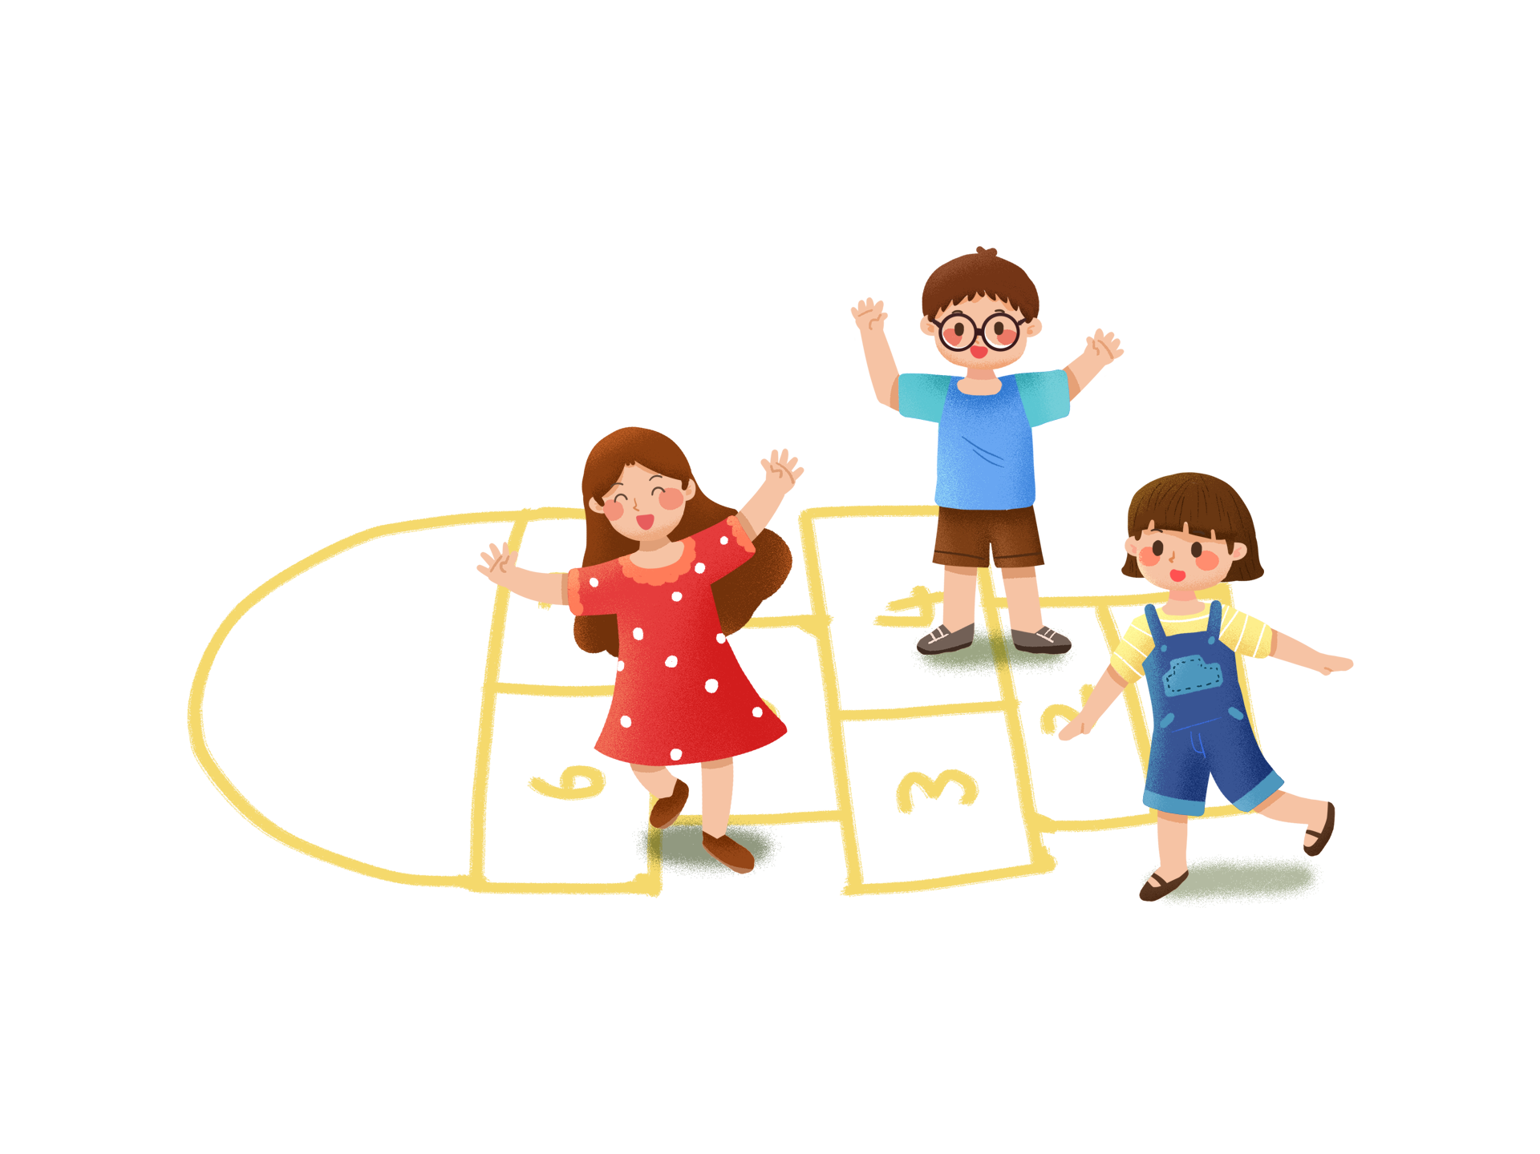

第一节
下 午
第二节
第三节
第五节
第四节
第六节
第七节
上 午
节 次
星期一
语 文
数 学
英 语
体 育
思想品德
音 乐
英 语
语 文
英 语
数 学
体 育
数 学
语 文
英 语
星期二
数 学
英 语
美 术
体 育
音 乐
语 文
英 语
语 文
英 语
数 学
体 育
数 学
语 文
英 语
数 学
英 语
美 术
体 育
音 乐
语 文
英 语
星期三
星期四
星期五

